1-1
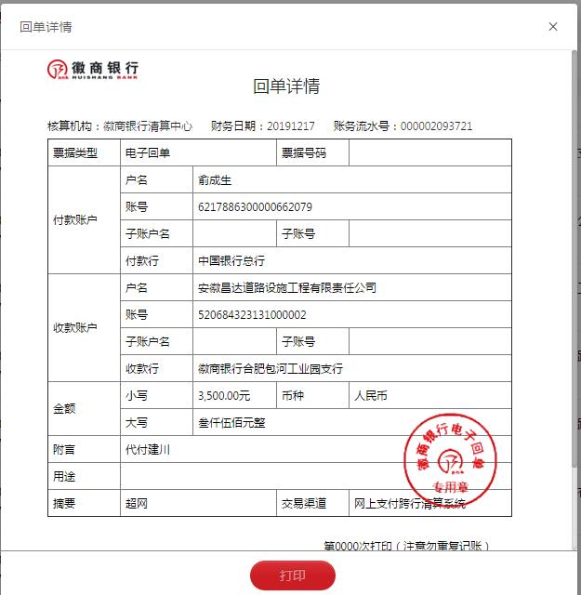
工程款支付证书
工程名称 |  | 二军公路庐城至汤池段改造工程第五合同段 |  |  |  |  | 建设单位 |  | 庐江县交通局 |  |  |  | ERP编号 |  | 11242 | 档案编号 |  | 2019013
合同金额 |  | 19,530,426.82 |  |  | 中标时间 | 2019-04-23 | 已提供工程资料 |  | 中标书、施工合同原件 |  |  |  | 保存地址 |  | 庐江 | 责任单位 |  | 第十大区安徽省
决算金额 |  |  |  |  | 决算时间 |  | 项目部印章 |  | 有 |  |  |  | 施工人 |  | 李家顺13956635696 | 区域责任人 | 施迎东 | 省办负责人 | 施迎东
序号 | 经营填写 |  |  |  |  | 工程填写 | 经营填写 |  |  | 财务填写 | 经营、工程、质安填写 |  | 区域负责人 |  | 申请部门填写财务核对 |  |  | 本次支付 金额 | 剩余款项
 | 到款情况 |  |  |  |  |  | 暂列金 |  |  | 代缴税金 | 其他扣款 |  | 预留款 |  | 成本票
 | 日期 | 工程款金额 | 周转金金额 | 到款银行 | 到款账户 | 完成进度 | 比例 | 金额 | 备注 | 金额 | 金额 | 备注 | 金额 | 备注 | 供货单位 | 合同额 | 成本票额
1 | 2019-07-24 |  | 20000.00 | 中行 | 175202745165 |  |  |  |  |  |  |  |  |  | 庐江县中信加油站 |  |  | 20,000.00
2 | 2019-08-02 |  | 20000.00 | 徽行太湖路支行 | 1020501021000410000 |  |  |  |  |  |  |  |  |  | 庐江县中信加油站 |  |  | 20,000.00
3 | 2019-08-19 |  | 40000.00 | 徽行太湖路支行 | 1020501021000410000 |  |  |  |  |  |  |  |  |  | 庐江县中信加油站 |  |  | 40,000.00
4 | 2019-08-21 |  | 40000.00 | 徽行太湖路支行 | 1020501021000410000 |  |  |  |  |  |  |  |  |  | 庐江县中信加油站 |  |  | 40,000.00
 | 2019-08-21 |  | 20000.00 | 徽行太湖路支行 | 1020501021000410000 |  |  |  |  |  |  |  |  |  | 庐江县建川水泥制品有限公司 | 59,250.00 |  | 20,000.00
5 | 2019-08-22 |  | 39250.00 | 徽行太湖路支行 | 1020501021000410000 |  |  |  |  |  |  |  |  |  | 庐江县建川水泥制品有限公司 | 59,250.00 |  | 39,250.00
6 | 2019-08-23 |  | 80000.00 | 徽行太湖路支行 | 1020501021000410000 |  |  |  |  |  |  |  |  |  | 田家庵区曹庵恒娥建材经营部 | 1,262,500.00 |  | 80,000.00
7 | 2019-08-28 |  | 30000.00 | 徽行太湖路支行 | 1020501021000410000 |  |  |  |  |  |  |  |  |  | 庐江县中信加油站 |  |  | 30,000.00
8 | 2019-09-09 |  | 40000.00 | 徽行太湖路支行 | 1020501021000410000 |  |  |  |  |  |  |  |  |  | 庐江县中信加油站 |  |  | 40,000.00
9 | 2019-09-16 |  | 20000.00 | 徽行太湖路支行 | 1020501021000410000 |  |  |  |  |  |  |  |  |  | 庐江县中信加油站 |  |  | 20,000.00
10 | 2019-09-20 |  | 40000.00 | 徽行太湖路支行 | 1020501021000410000 |  |  |  |  |  |  |  |  |  | 庐江县中信加油站 |  |  | 40,000.00
11 | 2019-09-23 |  | 40000.00 | 徽行太湖路支行 | 1020501021000410000 |  |  |  |  |  |  |  |  |  | 庐江县中信加油站 |  |  | 40,000.00
12 | 2019-09-26 |  | 139894.00 | 徽行太湖路支行 | 1020501021000410000 |  |  |  |  |  |  |  |  |  | 合肥正博建材销售有限公司 | 470,000.00 |  | 139,894.00
13 | 2019-10-08 |  | 40000.00 | 徽行太湖路支行 | 1020501021000410000 |  |  |  |  |  |  |  |  |  | 庐江县中信加油站 |  |  | 40,000.00
14 | 2019-10-14 |  | 50100.00 | 徽行太湖路支行 | 1020501021000410000 |  |  |  |  |  |  |  |  |  | 中国人民财产保险股份有限公司巢湖分公司 |  |  | 50,100.00
15 | 2019-10-16 |  | 500000.00 | 徽行太湖路支行 | 1020501021000410000 |  |  |  |  |  |  |  |  |  | 庐江启程公路工程有限公司 | 6,800,000.00 |  | 500,000.00
16 | 2019-10-23 |  | 40000.00 | 徽行太湖路支行 | 1020501021000410000 |  |  |  |  |  |  |  |  |  | 庐江县中信加油站 |  |  | 40,000.00
17 | 2019-10-25 |  | 34973.00 | 徽行太湖路支行 | 1020501021000410000 |  |  |  |  |  |  |  |  |  | 合肥正博建材销售有限公司 | 470,000.00 |  | 34,973.00
18 | 2019-11-05 |  | 30000.00 | 徽行太湖路支行 | 1020501021000410000 |  |  |  |  |  |  |  |  |  | 庐江县建川水泥制品有限公司-钢筋混凝土平口管 | 850/节 |  | 30,000.00
19 | 2019-11-08 |  | 40000.00 | 徽行太湖路支行 | 1020501021000410000 |  |  |  |  |  |  |  |  |  | 庐江县中信加油站-油料 |  |  | 40,000.00
20 | 2019-11-13 |  | 40000.00 | 徽行太湖路支行 | 1020501021000410000 |  |  |  |  |  |  |  |  |  | 庐江县中信加油站-油料 |  |  | 40,000.00
21 | 2019-11-15 |  | 50000.00 | 徽行包河工业园支行 | 5206843231310000 |  |  |  |  |  |  |  |  |  | 合肥正博建材销售有限公司-生石灰款 | 470,000.00 |  | 50,000.00
22 | 2019-11-18 |  | 40000.00 | 徽行包河工业园支行 | 5206843231310000 |  |  |  |  |  |  |  |  |  | 庐江县中信加油站-油料 |  |  | 40,000.00
23 | 2019-12-17 |  | 3500.00 | 徽行包河工业园支行 | 5206843231310000 |  |  |  |  |  |  |  |  |  | 庐江县建川水泥制品有限公司-钢筋混凝土平口管 | 850/节 |  | 3,500.00

合计 |  | 0 | 1434217.00 |  |  |  | - | 0.00 |  | 0.00 | 0.00 | - | 0.00 | - | - |  |  | 1,434,217.00 | 0.00
本次结算、支付明细 |  | 应支付金额 |  |  | 3500.00 |  | 本次支付金额 |  |  |  |  | 小写 | 3,500.00
 |  | 已支付金额 |  |  | 0.00 |  |  |  |  |  |  | 大写 | 叁仟伍佰元整

1-4
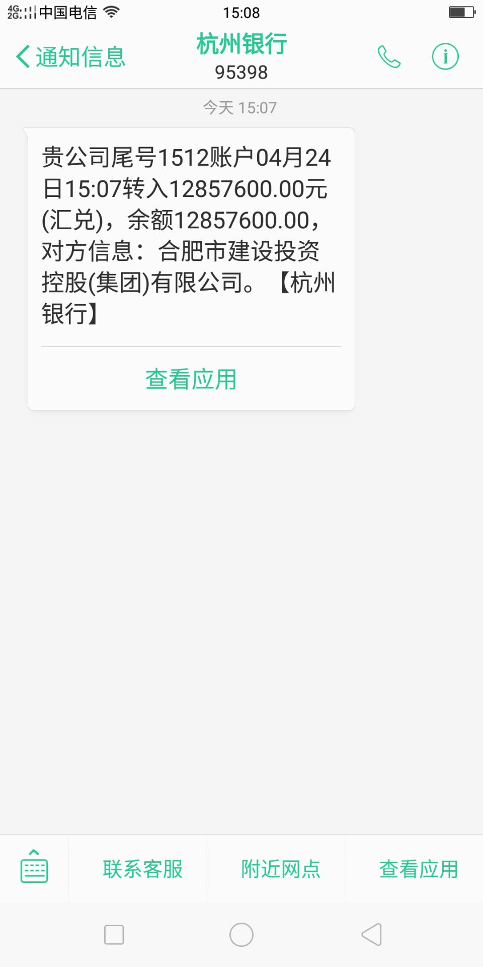
工程款支付证书
工程名称 |  | 二军公路庐城至汤池段改造工程第五合同段 |  |  |  |  | 建设单位 |  | 庐江县交通局 |  |  |  | ERP编号 |  | 11242 | 档案编号 |  | 2019013
合同金额 |  | 19,530,426.82 |  |  | 中标时间 | 2019-04-23 | 已提供工程资料 |  | 中标书、施工合同原件 |  |  |  | 保存地址 |  | 庐江 | 责任单位 |  | 第十大区安徽省
决算金额 |  |  |  |  | 决算时间 |  | 项目部印章 |  | 有 |  |  |  | 施工人 |  | 李家顺13956635696 | 区域责任人 | 施迎东 | 省办负责人 | 施迎东
序号 | 经营填写 |  |  |  |  | 工程填写 | 经营填写 |  |  | 财务填写 | 经营、工程、质安填写 |  | 区域负责人 |  | 申请部门填写财务核对 |  |  | 本次支付 金额 | 剩余款项
 | 到款情况 |  |  |  |  |  | 暂列金 |  |  | 代缴税金 | 其他扣款 |  | 预留款 |  | 成本票
 | 日期 | 工程款金额 | 周转金金额 | 到款银行 | 到款账户 | 完成进度 | 比例 | 金额 | 备注 | 金额 | 金额 | 备注 | 金额 | 备注 | 供货单位 | 合同额 | 成本票额
1 | 2019-06-01 |  | 15000.00 | 中行 | 175202745165 |  |  |  |  |  |  |  |  |  | 合肥天欣冷暖设备工程有限公司 |  |  | 15,000.00
2 | 2019-06-01 |  | 10400.00 | 中行 | 175202745165 |  |  |  |  |  |  |  |  |  | 合肥天欣冷暖设备工程有限公司 |  |  | 10,400.00
3 | 2019-07-24 |  | 20000.00 | 中行 | 175202745165 |  |  |  |  |  |  |  |  |  | 庐江县中信加油站 |  |  | 20,000.00
4 | 2019-08-02 |  | 20000.00 | 徽行太湖路支行 | 1020501021000410000 |  |  |  |  |  |  |  |  |  | 庐江县中信加油站 |  |  | 20,000.00
5 | 2019-08-19 |  | 40000.00 | 徽行太湖路支行 | 1020501021000410000 |  |  |  |  |  |  |  |  |  | 庐江县中信加油站 |  |  | 40,000.00
6 | 2019-08-21 |  | 40000.00 | 徽行太湖路支行 | 1020501021000410000 |  |  |  |  |  |  |  |  |  | 庐江县中信加油站 |  |  | 40,000.00
 | 2019-08-21 |  | 20000.00 | 徽行太湖路支行 | 1020501021000410000 |  |  |  |  |  |  |  |  |  | 庐江县建川水泥制品有限公司 | 59,250.00 |  | 20,000.00
7 | 2019-08-22 |  | 39250.00 | 徽行太湖路支行 | 1020501021000410000 |  |  |  |  |  |  |  |  |  | 庐江县建川水泥制品有限公司 | 59,250.00 |  | 39,250.00
8 | 2019-08-23 |  | 80000.00 | 徽行太湖路支行 | 1020501021000410000 |  |  |  |  |  |  |  |  |  | 田家庵区曹庵恒娥建材经营部 | 1,262,500.00 |  | 80,000.00
9 | 2019-08-28 |  | 30000.00 | 徽行太湖路支行 | 1020501021000410000 |  |  |  |  |  |  |  |  |  | 庐江县中信加油站 |  |  | 30,000.00
10 | 2019-09-09 |  | 40000.00 | 徽行太湖路支行 | 1020501021000410000 |  |  |  |  |  |  |  |  |  | 庐江县中信加油站 |  |  | 40,000.00
11 | 2019-09-16 |  | 20000.00 | 徽行太湖路支行 | 1020501021000410000 |  |  |  |  |  |  |  |  |  | 庐江县中信加油站 |  |  | 20,000.00
12 | 2019-09-20 |  | 40000.00 | 徽行太湖路支行 | 1020501021000410000 |  |  |  |  |  |  |  |  |  | 庐江县中信加油站 |  |  | 40,000.00
13 | 2019-09-23 |  | 40000.00 | 徽行太湖路支行 | 1020501021000410000 |  |  |  |  |  |  |  |  |  | 庐江县中信加油站 |  |  | 40,000.00
14 | 2019-09-26 |  | 139894.00 | 徽行太湖路支行 | 1020501021000410000 |  |  |  |  |  |  |  |  |  | 合肥正博建材销售有限公司 | 470,000.00 |  | 139,894.00
15 | 2019-10-08 |  | 40000.00 | 徽行太湖路支行 | 1020501021000410000 |  |  |  |  |  |  |  |  |  | 庐江县中信加油站 |  |  | 40,000.00
16 | 2019-10-14 |  | 50100.00 | 徽行太湖路支行 | 1020501021000410000 |  |  |  |  |  |  |  |  |  | 中国人民财产保险股份有限公司巢湖分公司 |  |  | 50,100.00
17 | 2019-10-16 |  | 500000.00 | 徽行太湖路支行 | 1020501021000410000 |  |  |  |  |  |  |  |  |  | 庐江启程公路工程有限公司 | 6,800,000.00 |  | 500,000.00
18 | 2019-10-23 |  | 40000.00 | 徽行太湖路支行 | 1020501021000410000 |  |  |  |  |  |  |  |  |  | 庐江县中信加油站 |  |  | 40,000.00
19 | 2019-10-25 |  | 34973.00 | 徽行太湖路支行 | 1020501021000410000 |  |  |  |  |  |  |  |  |  | 合肥正博建材销售有限公司 | 470,000.00 |  | 34,973.00
20 | 2019-11-05 |  | 30000.00 | 徽行太湖路支行 | 1020501021000410000 |  |  |  |  |  |  |  |  |  | 庐江县建川水泥制品有限公司-钢筋混凝土平口管 | 850/节 |  | 30,000.00
21 | 2019-11-08 |  | 40000.00 | 徽行太湖路支行 | 1020501021000410000 |  |  |  |  |  |  |  |  |  | 庐江县中信加油站-油料 |  |  | 40,000.00
22 | 2019-11-13 |  | 40000.00 | 徽行太湖路支行 | 1020501021000410000 |  |  |  |  |  |  |  |  |  | 庐江县中信加油站-油料 |  |  | 40,000.00
23 | 2019-11-15 |  | 50000.00 | 徽行包河工业园支行 | 5206 8432 3131 0000 02 |  |  |  |  |  |  |  |  |  | 合肥正博建材销售有限公司-生石灰款 | 470,000.00 |  | 50,000.00
24 | 2019-11-18 |  | 40000.00 | 徽行包河工业园支行 | 5206 8432 3131 0000 02 |  |  |  |  |  |  |  |  |  | 庐江县中信加油站-油料 |  |  | 40,000.00
25 | 2019-12-17 |  | 3500.00 | 徽行包河工业园支行 | 5206 8432 3131 0000 02 |  |  |  |  |  |  |  |  |  | 庐江县建川水泥制品有限公司-钢筋混凝土平口管 | 850/节 |  | 3,500.00
26 | 2020-01-21 |  | 3000000.00 | 向公司借款
 |  |  | -210000.00 | 俞成生-中国银行庐江支行 | 6217 8863 0000 0662 079
 |  |  |  |  |  |  |  |  |  |  |  |  |  |  | 马发应-代发农民工工资 开户行：农村商业银行庐江支行 账号：6229 5381 0720 3466 050 |  |  | 790,000.00
 |  |  |  |  |  |  |  |  |  |  |  |  |  |  | 庐江启程公路工程有限公司-沥青款 开户行：徽商银行庐江支行 账号：1024 5010 2100 0124 358 | 6,800,000.00 |  | 600,000.00
 |  |  |  |  |  |  |  |  |  |  |  |  |  |  | 庐江县众赢新型环保建材有限公司-水稳 开户行：庐江农村商业银行冶山支行 账号：2000 0617 4812 1030 0000 075 | 6,486,000.00 |  | 1,400,000.00
27 | 2020-03-05 |  | 1900000.00 | 公司打款 |  |  |  |  |  |  |  |  |  |  | 庐江启程公路工程有限公司-沥青款 开户行：徽商银行庐江支行 账号：1024 5010 2100 0124 358 | 6,800,000.00 |  | 1,900,000.00
28 | 2020-03-13 |  | 160000.00 | 公司借款 |  |  |  |  |  |  |  |  |  |  | 运费-带发票发来补充完全 |  |  | 160,000.00
29 | 2020-03-18 |  | 180000.00 | 徽行包河工业园支行 | 5206 8432 3131 0000 02 |  |  |  |  |  |  |  |  |  | 安徽如通交通设施有限公司-护栏 开户行：中国建设银行含山支行 账号：34050177710800000546 | 610,167.60 |  | 180,000.00
30 | 2020-03-24 |  | 323938.00 | 徽行包河工业园支行 | 5206 8432 3131 0000 02 |  |  |  |  |  |  |  |  |  | 安徽如通交通设施有限公司-护栏 开户行：中国建设银行含山支行 账号：34050177710800000546 | 610,167.60 |  | 323,938.00
31 | 2020-03-27 |  | 21000.00 | 徽行包河工业园支行 | 5206 8432 3131 0000 02 |  |  |  |  |  |  |  |  |  | 合肥至高工程材料有限公司-土工格栅 开户行：徽商银行合肥庐阳支行 账号：1022 8010 2100 0389 187 | 11,352.00 |  | 11,352.00
32 | 2020-04-07 |  | 20000.00 | 徽行包河工业园支行 | 5206 8432 3131 0000 02 |  |  |  |  |  |  |  |  |  | 庐江县中信加油站-油料 开户行：庐江农村商业银行万山支行 账号：2000 0331 7199 1030 0000 034 |  |  | 20,000.00
33 | 2020-04-20 |  | 100000.00 | 徽行包河工业园支行 | 5206 8432 3131 0000 02 |  |  |  |  |  |  |  |  |  | 安徽如通交通设施有限公司-护栏 开户行：中国建设银行含山支行 账号：34050177710800000546 | 610,167.60 |  | 100,000.00
34 | 2020-05-06 |  |  | 上次21000剩余的周转金 |  |  |  |  |  |  |  |  |  |  | 合肥至高工程材料有限公司-土工格栅 开户行：徽商银行合肥庐阳支行 账号：1022 8010 2100 0389 187 | 18,073.44 |  | 9,648.00
35 | 2020-04-24 | 12857600.00 |  | 专户 | 尾号1512 |  |  |  |  |  |  | 转账费待后期一起结算 |  |  | 庐江启程公路工程有限公司-沥青款 开户行：徽商银行庐江支行 账号：1024 5010 2100 0124 358 |  |  | 1,432,820.00
 |  |  |  |  |  |  |  |  |  |  |  |  |  |  | 庐江县中信加油站-油料 开户行：庐江农村商业银行万山支行 账号：2000 0331 7199 1030 0000 034 |  |  | 176,719.00
 |  |  |  |  |  |  |  |  |  |  |  |  |  |  | 安徽风云道路机械工程有限公司-机械 开户行：建设银行合肥政务文化新区支行 账号：3405 0146 4808 0000 0858 |  |  | 250,000.00
 |  |  |  |  |  |  |  |  |  |  |  |  |  |  | 合肥正博建材销售有限公司-生石灰款 开户行：中国建设银行庐江支行 账号：3405 0177 7308 0916 6666 |  |  | 100,000.00
 |  |  |  |  |  |  |  |  |  |  |  |  |  |  | 庐江县众赢新型环保建材有限公司-水稳 开户行：杭州银行庐江支行 账号：3401 0401 6000 0127 424 |  |  | 2,506,540.00
 |  |  |  |  |  |  |  |  |  |  |  |  |  |  | 田家庵区曹庵恒娥建材经营部-生石灰款 开户行：淮南通商农村商业银行曹庵支行 账号：2000 0611 3941 1030 0000 171 |  |  | 83,892.00
 |  |  |  |  |  |  |  |  |  |  |  |  |  |  | 安徽昌达道路设施工程有限责任公司-农民工专户 开户行：杭州银行庐江支行 账号：3401 0401 6000 0831 538 |  |  | 859,140.00
 |  |  |  |  |  |  |  |  |  |  |  |  |  |  | 安徽昌达道路设施工程有限责任公司 开户行：中国银行庐江支行 账号：175202745165 |  |  | 6,948,407.00

合计 |  | 12857600 | 6958055.00 |  |  |  | - | 0.00 |  | 0.00 | 0.00 | - | 0.00 | - | - |  |  | 19,315,573.00 | 500082.00
本次结算、支付明细 |  | 应支付金额 |  |  | 12357518.00 |  | 本次支付金额 |  |  |  |  | 小写 | 12,357,518.00
 |  | 已支付金额 |  |  | 0.00 |  |  |  |  |  |  | 大写 | 壹仟贰佰叁拾伍万柒仟伍佰壹拾捌元整

1-8
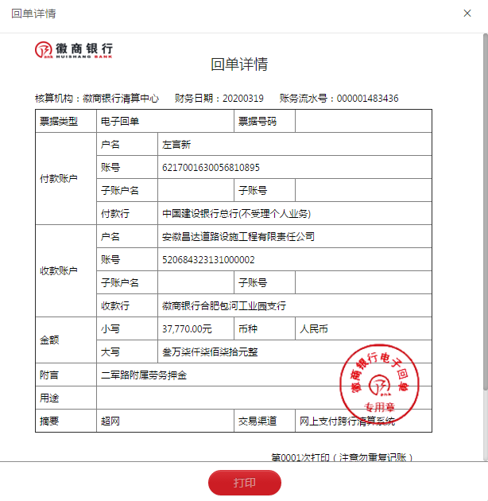
工程款支付证书
工程名称 |  | 二军公路庐城至汤池段改造工程第五合同段 |  |  |  |  | 建设单位 |  | 庐江县交通局 |  |  |  | ERP编号 |  | 11242 | 档案编号 |  | 2019013
合同金额 |  | 19,530,426.82 |  |  | 中标时间 | 2019-04-23 | 已提供工程资料 |  | 中标书、施工合同原件 |  |  |  | 保存地址 |  | 庐江 | 责任单位 |  | 第十大区安徽省
决算金额 |  |  |  |  | 决算时间 |  | 项目部印章 |  | 有 |  |  |  | 施工人 |  | 左严新 | 区域责任人 | 施迎东 | 省办负责人 | 施迎东
序号 | 经营填写 |  |  |  |  | 工程填写 | 经营填写 |  |  | 财务填写 | 经营、工程、质安填写 |  | 区域负责人 |  | 申请部门填写财务核对 |  |  | 本次支付 金额 | 剩余款项
 | 到款情况 |  |  |  |  |  | 暂列金 |  |  | 代缴税金 | 其他扣款 |  | 预留款 |  | 成本票
 | 日期 | 工程款金额 | 周转金金额 | 到款银行 | 到款账户 | 完成进度 | 比例 | 金额 | 备注 | 金额 | 金额 | 备注 | 金额 | 备注 | 供货单位 | 合同额 | 成本票额
1 | 2019-06-01 |  | 15000.00 | 中行 | 175202745165 |  |  |  |  |  |  |  |  |  | 合肥天欣冷暖设备工程有限公司 |  |  | 15,000.00
2 | 2019-06-01 |  | 10400.00 | 中行 | 175202745165 |  |  |  |  |  |  |  |  |  | 合肥天欣冷暖设备工程有限公司 |  |  | 10,400.00
3 | 2019-07-24 |  | 20000.00 | 中行 | 175202745165 |  |  |  |  |  |  |  |  |  | 庐江县中信加油站 |  |  | 20,000.00
4 | 2019-08-02 |  | 20000.00 | 徽行太湖路支行 | 1020501021000410000 |  |  |  |  |  |  |  |  |  | 庐江县中信加油站 |  |  | 20,000.00
5 | 2019-08-19 |  | 40000.00 | 徽行太湖路支行 | 1020501021000410000 |  |  |  |  |  |  |  |  |  | 庐江县中信加油站 |  |  | 40,000.00
6 | 2019-08-21 |  | 40000.00 | 徽行太湖路支行 | 1020501021000410000 |  |  |  |  |  |  |  |  |  | 庐江县中信加油站 |  |  | 40,000.00
 | 2019-08-21 |  | 20000.00 | 徽行太湖路支行 | 1020501021000410000 |  |  |  |  |  |  |  |  |  | 庐江县建川水泥制品有限公司 | 59,250.00 |  | 20,000.00
7 | 2019-08-22 |  | 39250.00 | 徽行太湖路支行 | 1020501021000410000 |  |  |  |  |  |  |  |  |  | 庐江县建川水泥制品有限公司 | 59,250.00 |  | 39,250.00
8 | 2019-08-23 |  | 80000.00 | 徽行太湖路支行 | 1020501021000410000 |  |  |  |  |  |  |  |  |  | 田家庵区曹庵恒娥建材经营部 | 1,262,500.00 |  | 80,000.00
9 | 2019-08-28 |  | 30000.00 | 徽行太湖路支行 | 1020501021000410000 |  |  |  |  |  |  |  |  |  | 庐江县中信加油站 |  |  | 30,000.00
10 | 2019-09-09 |  | 40000.00 | 徽行太湖路支行 | 1020501021000410000 |  |  |  |  |  |  |  |  |  | 庐江县中信加油站 |  |  | 40,000.00
11 | 2019-09-16 |  | 20000.00 | 徽行太湖路支行 | 1020501021000410000 |  |  |  |  |  |  |  |  |  | 庐江县中信加油站 |  |  | 20,000.00
12 | 2019-09-20 |  | 40000.00 | 徽行太湖路支行 | 1020501021000410000 |  |  |  |  |  |  |  |  |  | 庐江县中信加油站 |  |  | 40,000.00
13 | 2019-09-23 |  | 40000.00 | 徽行太湖路支行 | 1020501021000410000 |  |  |  |  |  |  |  |  |  | 庐江县中信加油站 |  |  | 40,000.00
14 | 2019-09-26 |  | 139894.00 | 徽行太湖路支行 | 1020501021000410000 |  |  |  |  |  |  |  |  |  | 合肥正博建材销售有限公司 | 470,000.00 |  | 139,894.00
15 | 2019-10-08 |  | 40000.00 | 徽行太湖路支行 | 1020501021000410000 |  |  |  |  |  |  |  |  |  | 庐江县中信加油站 |  |  | 40,000.00
16 | 2019-10-14 |  | 50100.00 | 徽行太湖路支行 | 1020501021000410000 |  |  |  |  |  |  |  |  |  | 中国人民财产保险股份有限公司巢湖分公司 |  |  | 50,100.00
17 | 2019-10-16 |  | 500000.00 | 徽行太湖路支行 | 1020501021000410000 |  |  |  |  |  |  |  |  |  | 庐江启程公路工程有限公司 | 6,800,000.00 |  | 500,000.00
18 | 2019-10-23 |  | 40000.00 | 徽行太湖路支行 | 1020501021000410000 |  |  |  |  |  |  |  |  |  | 庐江县中信加油站 |  |  | 40,000.00
19 | 2019-10-25 |  | 34973.00 | 徽行太湖路支行 | 1020501021000410000 |  |  |  |  |  |  |  |  |  | 合肥正博建材销售有限公司 | 470,000.00 |  | 34,973.00
20 | 2019-11-05 |  | 30000.00 | 徽行太湖路支行 | 1020501021000410000 |  |  |  |  |  |  |  |  |  | 庐江县建川水泥制品有限公司-钢筋混凝土平口管 | 850/节 |  | 30,000.00
21 | 2019-11-08 |  | 40000.00 | 徽行太湖路支行 | 1020501021000410000 |  |  |  |  |  |  |  |  |  | 庐江县中信加油站-油料 |  |  | 40,000.00
22 | 2019-11-13 |  | 40000.00 | 徽行太湖路支行 | 1020501021000410000 |  |  |  |  |  |  |  |  |  | 庐江县中信加油站-油料 |  |  | 40,000.00
23 | 2019-11-15 |  | 50000.00 | 徽行包河工业园支行 | 5206 8432 3131 0000 02 |  |  |  |  |  |  |  |  |  | 合肥正博建材销售有限公司-生石灰款 | 470,000.00 |  | 50,000.00
24 | 2019-11-18 |  | 40000.00 | 徽行包河工业园支行 | 5206 8432 3131 0000 02 |  |  |  |  |  |  |  |  |  | 庐江县中信加油站-油料 |  |  | 40,000.00
25 | 2019-12-17 |  | 3500.00 | 徽行包河工业园支行 | 5206 8432 3131 0000 02 |  |  |  |  |  |  |  |  |  | 庐江县建川水泥制品有限公司-钢筋混凝土平口管 | 850/节 |  | 3,500.00
26 | 2020-01-21 |  | 3000000.00 | 向公司借款
 |  |  | -210000.00 | 俞成生-中国银行庐江支行 | 6217 8863 0000 0662 079
 |  |  |  |  |  |  |  |  |  |  |  |  |  |  | 马发应-代发农民工工资 开户行：农村商业银行庐江支行 账号：6229 5381 0720 3466 050 |  |  | 790,000.00
 |  |  |  |  |  |  |  |  |  |  |  |  |  |  | 庐江启程公路工程有限公司-沥青款 开户行：徽商银行庐江支行 账号：1024 5010 2100 0124 358 | 6,800,000.00 |  | 600,000.00
 |  |  |  |  |  |  |  |  |  |  |  |  |  |  | 庐江县众赢新型环保建材有限公司-水稳 开户行：庐江农村商业银行冶山支行 账号：2000 0617 4812 1030 0000 075 | 6,486,000.00 |  | 1,400,000.00
27 | 2020-03-05 |  | 1900000.00 | 公司打款 |  |  |  |  |  |  |  |  |  |  | 庐江启程公路工程有限公司-沥青款 开户行：徽商银行庐江支行 账号：1024 5010 2100 0124 358 | 6,800,000.00 |  | 1,900,000.00
28 | 2020-03-13 |  | 160000.00 | 公司借款 |  |  |  |  |  |  |  |  |  |  | 运费-带发票发来补充完全 |  |  | 160,000.00
29 | 2020-03-18 |  | 180000.00 | 徽行包河工业园支行 | 5206 8432 3131 0000 02 |  |  |  |  |  |  |  |  |  | 安徽如通交通设施有限公司-护栏 开户行：中国建设银行含山支行 账号：34050177710800000546 | 610,167.60 |  | 180,000.00
30 | 2020-03-24 |  | 323938.00 | 徽行包河工业园支行 | 5206 8432 3131 0000 02 |  |  |  |  |  |  |  |  |  | 安徽如通交通设施有限公司-护栏 开户行：中国建设银行含山支行 账号：34050177710800000546 | 610,167.60 |  | 323,938.00
31 | 2020-03-27 |  | 21000.00 | 徽行包河工业园支行 | 5206 8432 3131 0000 02 |  |  |  |  |  |  |  |  |  | 合肥至高工程材料有限公司-土工格栅 开户行：徽商银行合肥庐阳支行 账号：1022 8010 2100 0389 187 | 11,352.00 |  | 11,352.00
32 | 2020-04-07 |  | 20000.00 | 徽行包河工业园支行 | 5206 8432 3131 0000 02 |  |  |  |  |  |  |  |  |  | 庐江县中信加油站-油料 开户行：庐江农村商业银行万山支行 账号：2000 0331 7199 1030 0000 034 |  |  | 20,000.00
33 | 2020-04-20 |  | 100000.00 | 徽行包河工业园支行 | 5206 8432 3131 0000 02 |  |  |  |  |  |  |  |  |  | 安徽如通交通设施有限公司-护栏 开户行：中国建设银行含山支行 账号：34050177710800000546 | 610,167.60 |  | 100,000.00
34 | 2020-05-06 |  |  | 上次21000剩余的周转金 |  |  |  |  |  |  |  |  |  |  | 合肥至高工程材料有限公司-土工格栅 开户行：徽商银行合肥庐阳支行 账号：1022 8010 2100 0389 187 | 18,073.44 |  | 9,648.00
35 | 2020-04-24 | 12857600.00 |  | 专户 | 尾号1512 |  |  |  |  |  |  | 转账费待后期一起结算 |  |  | 庐江启程公路工程有限公司-沥青款 开户行：徽商银行庐江支行 账号：1024 5010 2100 0124 358 |  |  | 1,432,820.00
 |  |  |  |  |  |  |  |  |  |  |  |  |  |  | 庐江县中信加油站-油料 开户行：庐江农村商业银行万山支行 账号：2000 0331 7199 1030 0000 034 |  |  | 176,719.00
 |  |  |  |  |  |  |  |  |  |  |  |  |  |  | 安徽风云道路机械工程有限公司-机械 开户行：建设银行合肥政务文化新区支行 账号：3405 0146 4808 0000 0858 |  |  | 250,000.00
 |  |  |  |  |  |  |  |  |  |  |  |  |  |  | 合肥正博建材销售有限公司-生石灰款 开户行：中国建设银行庐江支行 账号：3405 0177 7308 0916 6666 |  |  | 100,000.00
 |  |  |  |  |  |  |  |  |  |  |  |  |  |  | 庐江县众赢新型环保建材有限公司-水稳 开户行：杭州银行庐江支行 账号：3401 0401 6000 0127 424 |  |  | 2,506,540.00
 |  |  |  |  |  |  |  |  |  |  |  |  |  |  | 田家庵区曹庵恒娥建材经营部-生石灰款 开户行：淮南通商农村商业银行曹庵支行 账号：2000 0611 3941 1030 0000 171 |  |  | 83,892.00
 |  |  |  |  |  |  |  |  |  |  |  |  |  |  | 安徽昌达道路设施工程有限责任公司-农民工专户 开户行：杭州银行庐江支行 账号：3401 0401 6000 0831 538 |  |  | 859,140.00
 |  |  |  |  |  |  |  |  |  |  |  |  |  |  | 安徽昌达道路设施工程有限责任公司 开户行：中国银行庐江支行 账号：175202745165 |  |  | 6,948,407.00
36 | 2020-07-17 |  | 14070.00 | 公司打款 |  |  |  |  |  |  |  |  |  |  | 沭阳县双馨园林景观有限公司-护栏 开户行：江苏沭阳农村商业银行扎下支行 账号：3213 2200 3101 0000 0281 90 |  |  | 14,070.00
37 | 2020-08-13 |  | 9870.00 | 公司打款 |  |  |  |  |  |  |  |  |  |  | 合肥淞玖建筑劳务有限公司-劳务 开户行：安徽庐江农村商业银行 账号：2001 0076 2421 6660 0000 015 |  |  | 9,870.00
38 | 2020-09-02 |  | 42210.00 | 公司打款 |  |  |  |  |  |  |  |  |  |  | 沭阳县双馨园林景观有限公司-护栏 开户行：江苏沭阳农村商业银行扎下支行 账号：3213 2200 3101 0000 0281 90 |  |  | 42,210.00
39 | 2020-09-18 |  | 37770.00 | 徽行包河工业园支行 | 5206 8432 3131 0000 02 |  |  |  |  |  |  |  |  |  | 安徽赛飞建筑工程有限公司-劳务 开户行：徽商银行含山支行 账号：1561 9010 2100 0026 761 | 75,404.24 |  | 37,700.00

合计 |  | 12857600 | 7061975.00 |  |  |  | - | 0.00 |  | 0.00 | 0.00 | - | 0.00 | - | - |  |  | 19,419,423.00 | 500152.00
本次结算、支付明细 |  | 应支付金额 |  |  | 37700.00 |  | 本次支付金额 |  |  |  |  | 小写 | 37,700.00
 |  | 已支付金额 |  |  | 0.00 |  |  |  |  |  |  | 大写 | 叁万柒仟柒佰元整

2-1
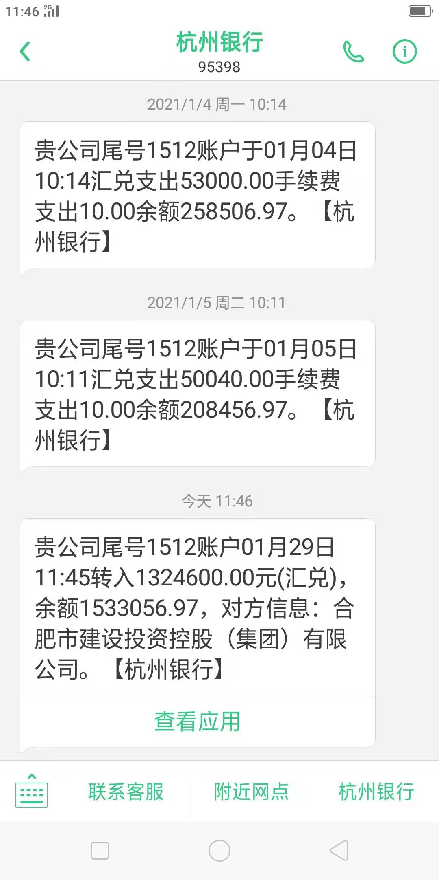
工程款支付证书
工程名称 |  | 二军公路庐城至汤池段改造工程第五合同段 |  |  |  |  | 建设单位 |  | 庐江县交通局 |  |  |  | ERP编号 |  | 11242 | 档案编号 |  | 2019013
合同金额 |  | 19,530,426.82 |  |  | 中标时间 | 2019-04-23 | 已提供工程资料 |  | 中标书、施工合同原件 |  |  |  | 保存地址 |  | 庐江 | 责任单位 |  | 第十大区安徽省
决算金额 |  |  |  |  | 决算时间 |  | 项目部印章 |  | 有 |  |  |  | 施工人 |  | 左严新 | 区域责任人 | 施迎东 | 省办负责人 | 施迎东
序号 | 经营填写 |  |  |  |  | 工程填写 | 经营填写 |  |  | 财务填写 | 经营、工程、质安填写 |  | 区域负责人 |  | 申请部门填写财务核对 |  |  | 本次支付 金额 | 剩余款项
 | 到款情况 |  |  |  |  |  | 暂列金 |  |  | 代缴税金 | 其他扣款 |  | 预留款 |  | 成本票
 | 日期 | 工程款金额 | 周转金金额 | 到款银行 | 到款账户 | 完成进度 | 比例 | 金额 | 备注 | 金额 | 金额 | 备注 | 金额 | 备注 | 供货单位 | 合同额 | 成本票额
1 | 2019-06-01 |  | 15000.00 | 中行 | 175202745165 |  |  |  |  |  |  |  |  |  | 合肥天欣冷暖设备工程有限公司 |  |  | 15,000.00
2 | 2019-06-01 |  | 10400.00 | 中行 | 175202745165 |  |  |  |  |  |  |  |  |  | 合肥天欣冷暖设备工程有限公司 |  |  | 10,400.00
3 | 2019-07-24 |  | 20000.00 | 中行 | 175202745165 |  |  |  |  |  |  |  |  |  | 庐江县中信加油站 |  |  | 20,000.00
4 | 2019-08-02 |  | 20000.00 | 徽行太湖路支行 | 1020501021000410000 |  |  |  |  |  |  |  |  |  | 庐江县中信加油站 |  |  | 20,000.00
5 | 2019-08-19 |  | 40000.00 | 徽行太湖路支行 | 1020501021000410000 |  |  |  |  |  |  |  |  |  | 庐江县中信加油站 |  |  | 40,000.00
6 | 2019-08-21 |  | 40000.00 | 徽行太湖路支行 | 1020501021000410000 |  |  |  |  |  |  |  |  |  | 庐江县中信加油站 |  |  | 40,000.00
 | 2019-08-21 |  | 20000.00 | 徽行太湖路支行 | 1020501021000410000 |  |  |  |  |  |  |  |  |  | 庐江县建川水泥制品有限公司 | 59,250.00 |  | 20,000.00
7 | 2019-08-22 |  | 39250.00 | 徽行太湖路支行 | 1020501021000410000 |  |  |  |  |  |  |  |  |  | 庐江县建川水泥制品有限公司 | 59,250.00 |  | 39,250.00
8 | 2019-08-23 |  | 80000.00 | 徽行太湖路支行 | 1020501021000410000 |  |  |  |  |  |  |  |  |  | 田家庵区曹庵恒娥建材经营部 | 1,262,500.00 |  | 80,000.00
9 | 2019-08-28 |  | 30000.00 | 徽行太湖路支行 | 1020501021000410000 |  |  |  |  |  |  |  |  |  | 庐江县中信加油站 |  |  | 30,000.00
10 | 2019-09-09 |  | 40000.00 | 徽行太湖路支行 | 1020501021000410000 |  |  |  |  |  |  |  |  |  | 庐江县中信加油站 |  |  | 40,000.00
11 | 2019-09-16 |  | 20000.00 | 徽行太湖路支行 | 1020501021000410000 |  |  |  |  |  |  |  |  |  | 庐江县中信加油站 |  |  | 20,000.00
12 | 2019-09-20 |  | 40000.00 | 徽行太湖路支行 | 1020501021000410000 |  |  |  |  |  |  |  |  |  | 庐江县中信加油站 |  |  | 40,000.00
13 | 2019-09-23 |  | 40000.00 | 徽行太湖路支行 | 1020501021000410000 |  |  |  |  |  |  |  |  |  | 庐江县中信加油站 |  |  | 40,000.00
14 | 2019-09-26 |  | 139894.00 | 徽行太湖路支行 | 1020501021000410000 |  |  |  |  |  |  |  |  |  | 合肥正博建材销售有限公司 | 470,000.00 |  | 139,894.00
15 | 2019-10-08 |  | 40000.00 | 徽行太湖路支行 | 1020501021000410000 |  |  |  |  |  |  |  |  |  | 庐江县中信加油站 |  |  | 40,000.00
16 | 2019-10-14 |  | 50100.00 | 徽行太湖路支行 | 1020501021000410000 |  |  |  |  |  |  |  |  |  | 中国人民财产保险股份有限公司巢湖分公司 |  |  | 50,100.00
17 | 2019-10-16 |  | 500000.00 | 徽行太湖路支行 | 1020501021000410000 |  |  |  |  |  |  |  |  |  | 庐江启程公路工程有限公司 | 6,800,000.00 |  | 500,000.00
18 | 2019-10-23 |  | 40000.00 | 徽行太湖路支行 | 1020501021000410000 |  |  |  |  |  |  |  |  |  | 庐江县中信加油站 |  |  | 40,000.00
19 | 2019-10-25 |  | 34973.00 | 徽行太湖路支行 | 1020501021000410000 |  |  |  |  |  |  |  |  |  | 合肥正博建材销售有限公司 | 470,000.00 |  | 34,973.00
20 | 2019-11-05 |  | 30000.00 | 徽行太湖路支行 | 1020501021000410000 |  |  |  |  |  |  |  |  |  | 庐江县建川水泥制品有限公司-钢筋混凝土平口管 | 850/节 |  | 30,000.00
21 | 2019-11-08 |  | 40000.00 | 徽行太湖路支行 | 1020501021000410000 |  |  |  |  |  |  |  |  |  | 庐江县中信加油站-油料 |  |  | 40,000.00
22 | 2019-11-13 |  | 40000.00 | 徽行太湖路支行 | 1020501021000410000 |  |  |  |  |  |  |  |  |  | 庐江县中信加油站-油料 |  |  | 40,000.00
23 | 2019-11-15 |  | 50000.00 | 徽行包河工业园支行 | 5206 8432 3131 0000 02 |  |  |  |  |  |  |  |  |  | 合肥正博建材销售有限公司-生石灰款 | 470,000.00 |  | 50,000.00
24 | 2019-11-18 |  | 40000.00 | 徽行包河工业园支行 | 5206 8432 3131 0000 02 |  |  |  |  |  |  |  |  |  | 庐江县中信加油站-油料 |  |  | 40,000.00
25 | 2019-12-17 |  | 3500.00 | 徽行包河工业园支行 | 5206 8432 3131 0000 02 |  |  |  |  |  |  |  |  |  | 庐江县建川水泥制品有限公司-钢筋混凝土平口管 | 850/节 |  | 3,500.00
26 | 2020-01-21 |  | 3000000.00 | 向公司借款
 |  |  | -210000.00 | 俞成生-中国银行庐江支行 | 6217 8863 0000 0662 079
 |  |  |  |  |  |  |  |  |  |  |  |  |  |  | 马发应-代发农民工工资 开户行：农村商业银行庐江支行 账号：6229 5381 0720 3466 050 |  |  | 790,000.00
 |  |  |  |  |  |  |  |  |  |  |  |  |  |  | 庐江启程公路工程有限公司-沥青款 开户行：徽商银行庐江支行 账号：1024 5010 2100 0124 358 | 6,800,000.00 |  | 600,000.00
 |  |  |  |  |  |  |  |  |  |  |  |  |  |  | 庐江县众赢新型环保建材有限公司-水稳 开户行：庐江农村商业银行冶山支行 账号：2000 0617 4812 1030 0000 075 | 6,486,000.00 |  | 1,400,000.00
27 | 2020-03-05 |  | 1900000.00 | 公司打款 |  |  |  |  |  |  |  |  |  |  | 庐江启程公路工程有限公司-沥青款 开户行：徽商银行庐江支行 账号：1024 5010 2100 0124 358 | 6,800,000.00 |  | 1,900,000.00
28 | 2020-03-13 |  | 160000.00 | 公司借款 |  |  |  |  |  |  |  |  |  |  | 运费-带发票发来补充完全 |  |  | 160,000.00
29 | 2020-03-18 |  | 180000.00 | 徽行包河工业园支行 | 5206 8432 3131 0000 02 |  |  |  |  |  |  |  |  |  | 安徽如通交通设施有限公司-护栏 开户行：中国建设银行含山支行 账号：34050177710800000546 | 610,167.60 |  | 180,000.00
30 | 2020-03-24 |  | 323938.00 | 徽行包河工业园支行 | 5206 8432 3131 0000 02 |  |  |  |  |  |  |  |  |  | 安徽如通交通设施有限公司-护栏 开户行：中国建设银行含山支行 账号：34050177710800000546 | 610,167.60 |  | 323,938.00
31 | 2020-03-27 |  | 21000.00 | 徽行包河工业园支行 | 5206 8432 3131 0000 02 |  |  |  |  |  |  |  |  |  | 合肥至高工程材料有限公司-土工格栅 开户行：徽商银行合肥庐阳支行 账号：1022 8010 2100 0389 187 | 11,352.00 |  | 11,352.00
32 | 2020-04-07 |  | 20000.00 | 徽行包河工业园支行 | 5206 8432 3131 0000 02 |  |  |  |  |  |  |  |  |  | 庐江县中信加油站-油料 开户行：庐江农村商业银行万山支行 账号：2000 0331 7199 1030 0000 034 |  |  | 20,000.00
33 | 2020-04-20 |  | 100000.00 | 徽行包河工业园支行 | 5206 8432 3131 0000 02 |  |  |  |  |  |  |  |  |  | 安徽如通交通设施有限公司-护栏 开户行：中国建设银行含山支行 账号：34050177710800000546 | 610,167.60 |  | 100,000.00
34 | 2020-05-06 |  |  | 上次21000剩余的周转金 |  |  |  |  |  |  |  |  |  |  | 合肥至高工程材料有限公司-土工格栅 开户行：徽商银行合肥庐阳支行 账号：1022 8010 2100 0389 187 | 18,073.44 |  | 9,648.00
35 | 2020-04-24 | 12857600.00 |  | 专户 | 尾号1512 |  |  |  |  |  |  | 转账费待后期一起结算 |  |  | 庐江启程公路工程有限公司-沥青款 开户行：徽商银行庐江支行 账号：1024 5010 2100 0124 358 |  |  | 1,432,820.00
 |  |  |  |  |  |  |  |  |  |  |  |  |  |  | 庐江县中信加油站-油料 开户行：庐江农村商业银行万山支行 账号：2000 0331 7199 1030 0000 034 |  |  | 176,719.00
 |  |  |  |  |  |  |  |  |  |  |  |  |  |  | 安徽风云道路机械工程有限公司-机械 开户行：建设银行合肥政务文化新区支行 账号：3405 0146 4808 0000 0858 |  |  | 250,000.00
 |  |  |  |  |  |  |  |  |  |  |  |  |  |  | 合肥正博建材销售有限公司-生石灰款 开户行：中国建设银行庐江支行 账号：3405 0177 7308 0916 6666 |  |  | 100,000.00
 |  |  |  |  |  |  |  |  |  |  |  |  |  |  | 庐江县众赢新型环保建材有限公司-水稳 开户行：杭州银行庐江支行 账号：3401 0401 6000 0127 424 |  |  | 2,506,540.00
 |  |  |  |  |  |  |  |  |  |  |  |  |  |  | 田家庵区曹庵恒娥建材经营部-生石灰款 开户行：淮南通商农村商业银行曹庵支行 账号：2000 0611 3941 1030 0000 171 |  |  | 83,892.00
 |  |  |  |  |  |  |  |  |  |  |  |  |  |  | 安徽昌达道路设施工程有限责任公司-农民工专户 开户行：杭州银行庐江支行 账号：3401 0401 6000 0831 538 |  |  | 859,140.00
 |  |  |  |  |  |  |  |  |  |  |  |  |  |  | 安徽昌达道路设施工程有限责任公司 开户行：中国银行庐江支行 账号：175202745165 |  |  | 6,948,407.00
36 | 2020-07-17 |  | 14070.00 | 公司打款 |  |  |  |  |  |  |  |  |  |  | 沭阳县双馨园林景观有限公司-护栏 开户行：江苏沭阳农村商业银行扎下支行 账号：3213 2200 3101 0000 0281 90 |  |  | 14,070.00
37 | 2020-08-13 |  | 9870.00 | 公司打款 |  |  |  |  |  |  |  |  |  |  | 合肥淞玖建筑劳务有限公司-劳务 开户行：安徽庐江农村商业银行 账号：2001 0076 2421 6660 0000 015 | 49,350.00 | 49,350.00 | 9,870.00
38 | 2020-09-02 |  | 42210.00 | 公司打款 |  |  |  |  |  |  |  |  |  |  | 沭阳县双馨园林景观有限公司-护栏 开户行：江苏沭阳农村商业银行扎下支行 账号：3213 2200 3101 0000 0281 90 |  |  | 42,210.00
39 | 2020-09-18 |  | 37770.00 | 徽行包河工业园支行 | 5206 8432 3131 0000 02 |  |  |  |  |  |  |  |  |  | 安徽赛飞建筑工程有限公司-劳务 开户行：徽商银行含山支行 账号：1561 9010 2100 0026 761 | 75,404.24 |  | 37,700.00
40 | 2020-09-23 |  | 39480.00 | 公司打款 |  |  |  |  |  |  |  |  |  |  | 合肥淞玖建筑劳务有限公司-劳务 开户行：安徽庐江农村商业银行 账号：2001 0076 2421 6660 0000 015 | 49,350.00 | 49,350.00 | 39,480.00
41 | 2020-09-29 |  | 13333.00 | 公司打款 |  |  |  |  |  |  |  |  |  |  | 沭阳县双馨园林景观有限公司-护栏 开户行：江苏沭阳农村商业银行扎下支行 账号：3213 2200 3101 0000 0281 90 | 70,350.00 | 69,613.00 | 13,333.00
42 | 2020-11-02 |  | -50.00 | 手续费 |  |  |  |  |  |  |  | 转账费待后期一起结算 |  |  | 赵昌好-劳务 开户行：农业银行金牛支行 账号：6230 5206 6002 7495 976 | 48,999.94 | 48,999.94 | 48,999.94
 |  |  | 3176.35 | 利息 |  |  |  |  |  |  |  |  |  |  | 马进-劳务 开户行：农业银行金牛支行 账号：6228 4806 6922 2377 170 | 49,000.00 | 49,000.00 | 49,000.00
 |  |  | 385.54 | 利息 |  |  |  |  |  |  |  |  |  |  | 韩昌宝-劳务 开户行：农业银行金牛支行 账号：6217 7883 6720 4391 051 | 50,040.00 | 50,040.00 | 50,040.00
 |  |  |  |  |  |  |  |  |  |  |  |  |  |  | 赵红勇-劳务 开户行：农业银行金牛支行 账号：6228 4806 6922 8322 576 | 49,000.00 | 49,000.00 | 49,000.00
 |  |  |  |  |  |  |  |  |  |  |  |  |  |  | 赵红兵-劳务 开户行：农业银行金牛支行 账号：6228 4806 6891 7350 377 | 45,000.00 | 45,000.00 | 45,000.00
43 | 2020-12-22 |  |  |  |  |  |  |  |  |  |  | 转账费待后期一起结算 |  |  | 安徽圣通信息科技有限公司-终端外接线 开户行：庐江农村商业银行矾山支行 账号：2000 0554 0089 1030 0000 075 | 45,000.00 | 45,000.00 | 45,000.00
 |  |  |  |  |  |  |  |  |  |  |  |  |  |  | 安徽圣通信息科技有限公司-终端外接线 开户行：庐江农村商业银行矾山支行 账号：2000 0554 0089 1030 0000 075 | 8,000.00 | 8,000.00 | 8,000.00
44 | 2021-01-29 | 1324600.00 |  | 专户 | 尾号1512 |  |  |  |  |  |  |  |  |  | 支付农民工工资 |  |  | 1,416,890.00

合计 |  | 14182200 | 7118299.89 |  |  |  | - | 0.00 |  | 0.00 | 0.00 | - | 0.00 | - | - |  |  | 21,184,165.94 | 116333.95
本次结算、支付明细 |  | 应支付金额 |  |  | 1416890.00 |  | 本次支付金额 |  |  |  |  | 小写 | 1,416,890.00
 |  | 已支付金额 |  |  | 0.00 |  |  |  |  |  |  | 大写 | RMB1416890

